Anexo 1
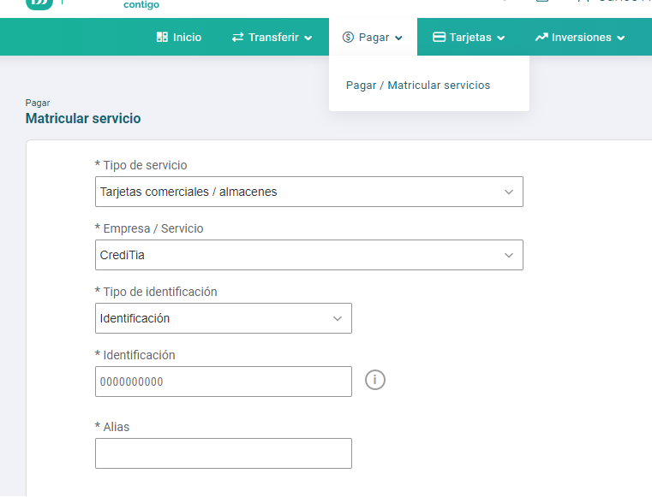
Verificar la opción de matriculación de la empresa CrediTIA dentro del menú

Anexo 2
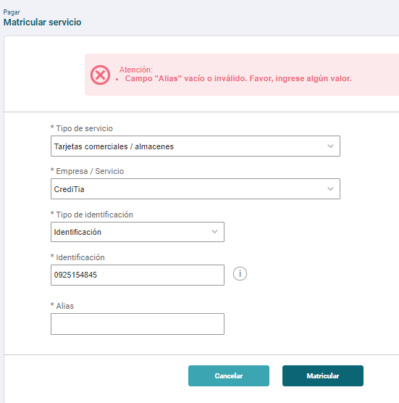
Pantalla de ingreso de datos: campo Identificación.
En el campo de Identificación se muestra la máscara 0000000000 y sólo permite caracteres numéricos.
Se presenta el texto de ayuda en el campo Identificación.
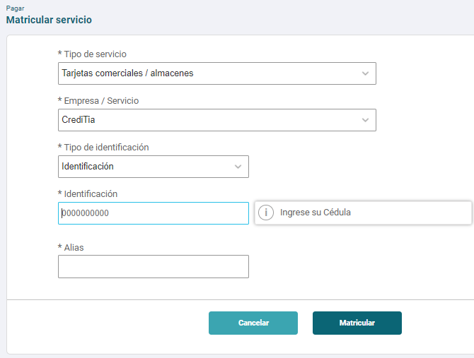

Validación de longitud de número de identificación | Validación de dato vacío en el campo Identificación
El sistema muestra mensaje de error si no se cumple la longitud de 10 dígitos. | El sistema muestra mensaje de error si se encuentra vacío el campo Identificación.
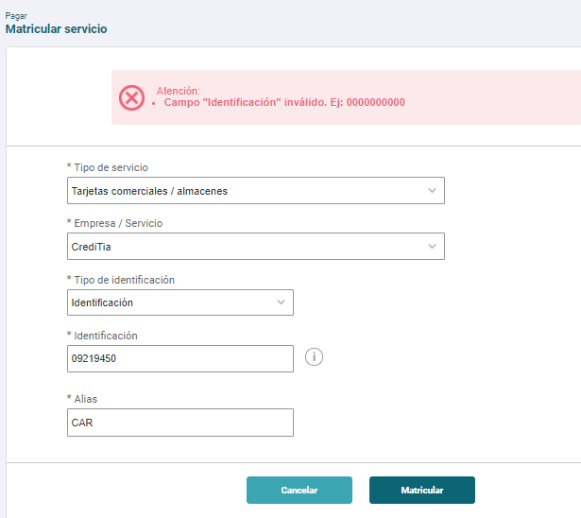
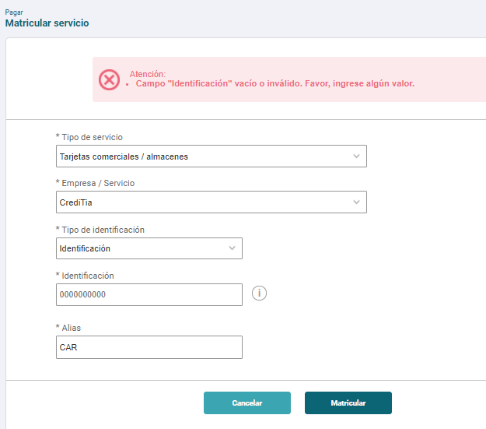

Validación del campo alias
El sistema permite registrar alias con caracteres alfanuméricos.

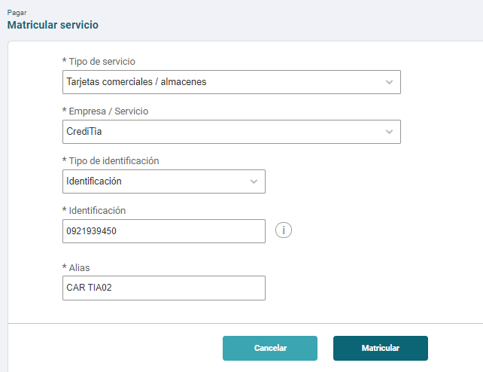
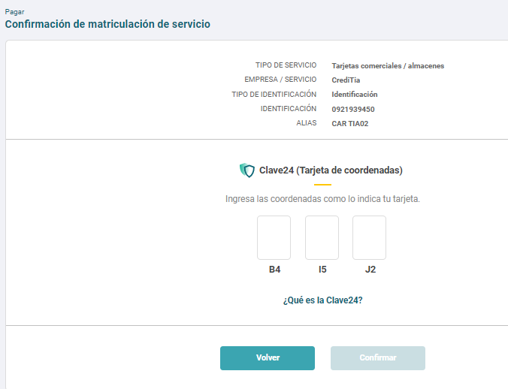

El sistema permite registrar alias con al menos un carácter.
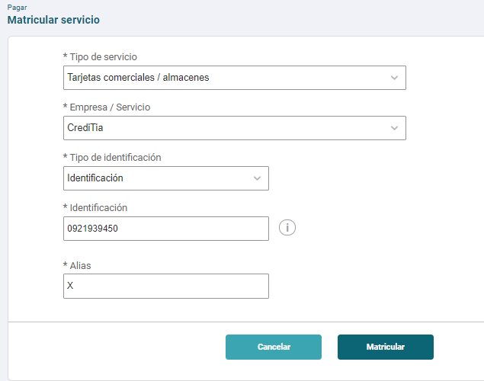
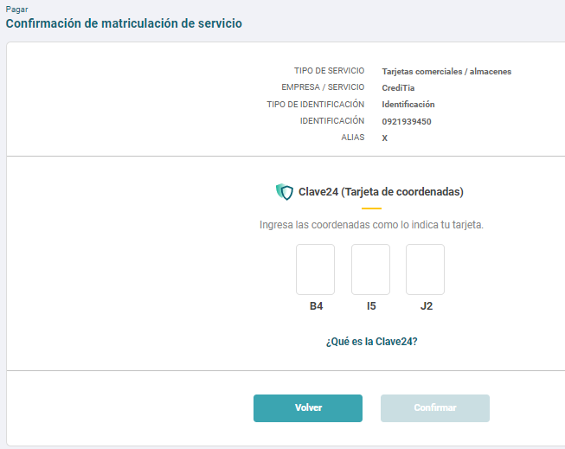

No ingresa el alias y presiona el botón Matricular.

Anexo 3
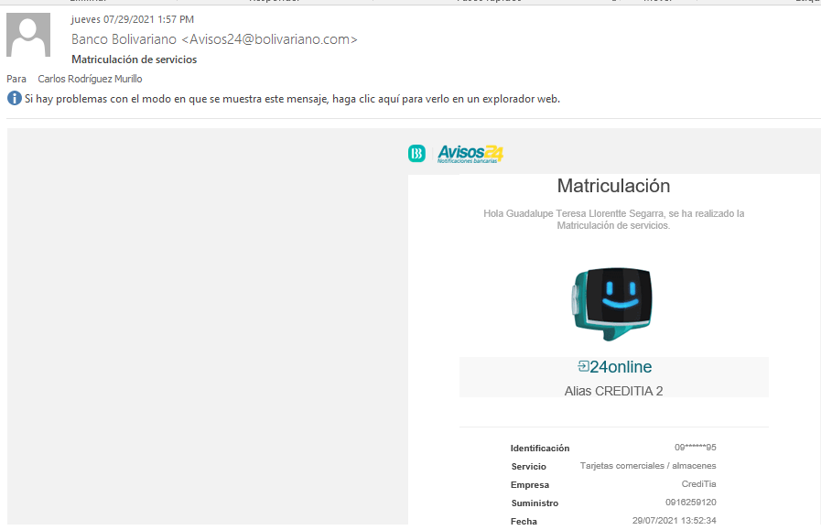
Matriculación de identificación con la clave24/coordenadas
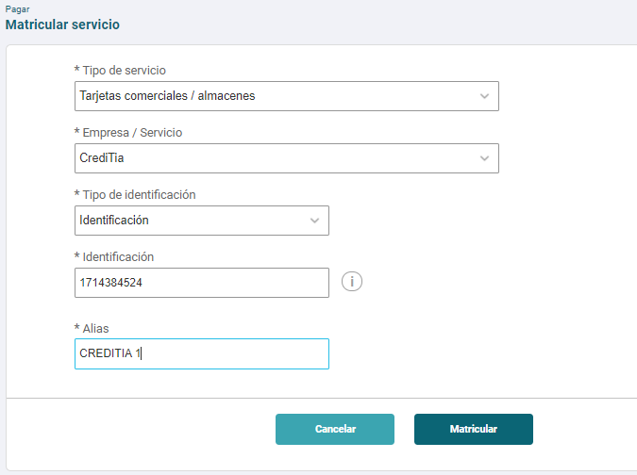
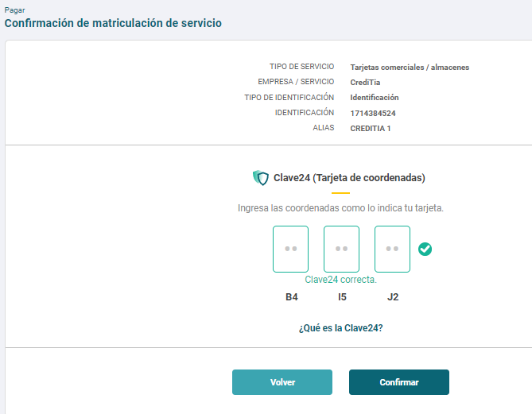
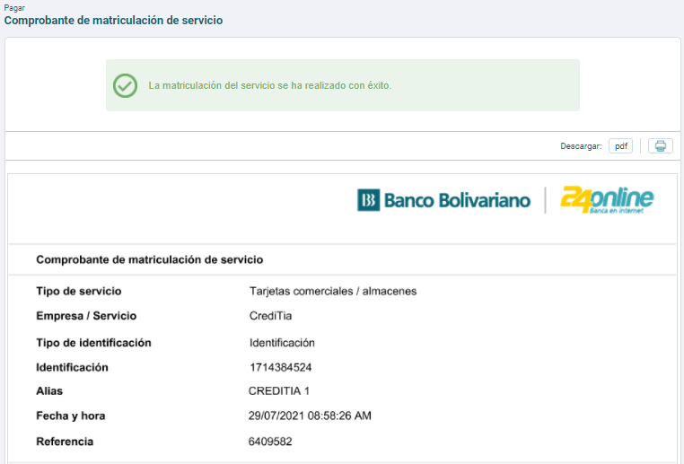
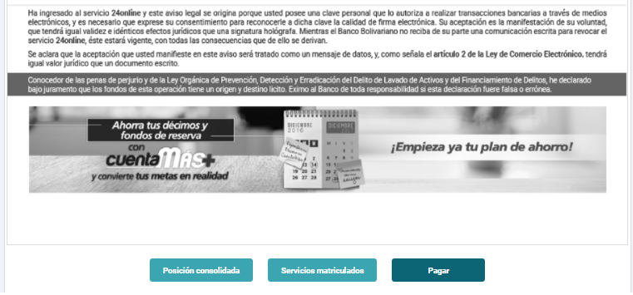

 | Exportar en PDF el comprobante de matriculación: | Imprimir comprobante de matriculación:
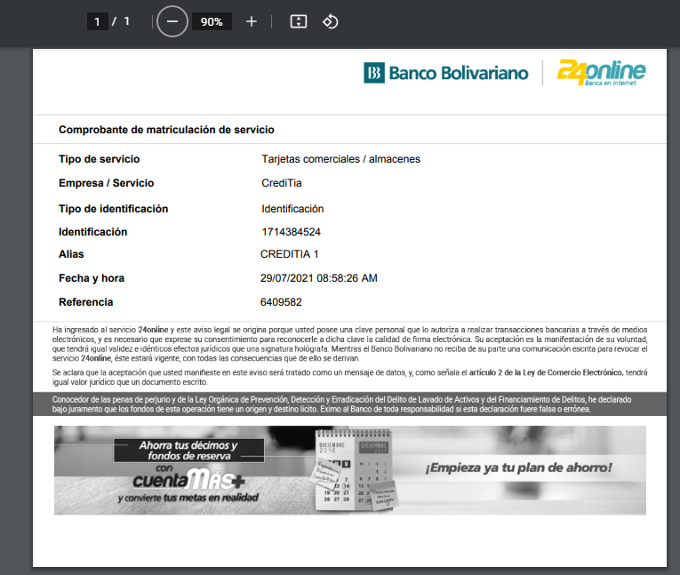
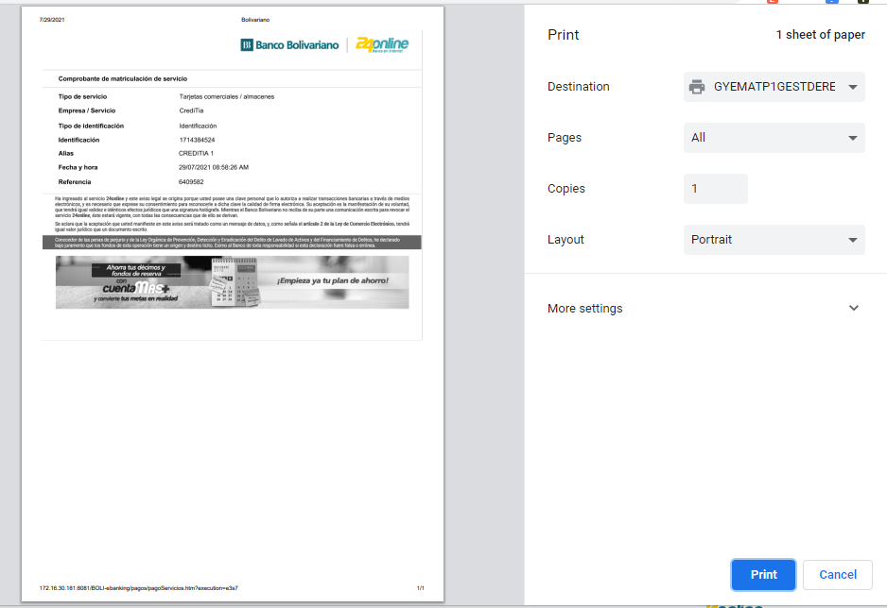

 | Se genera la notificación de la matriculación al correo electrónico:

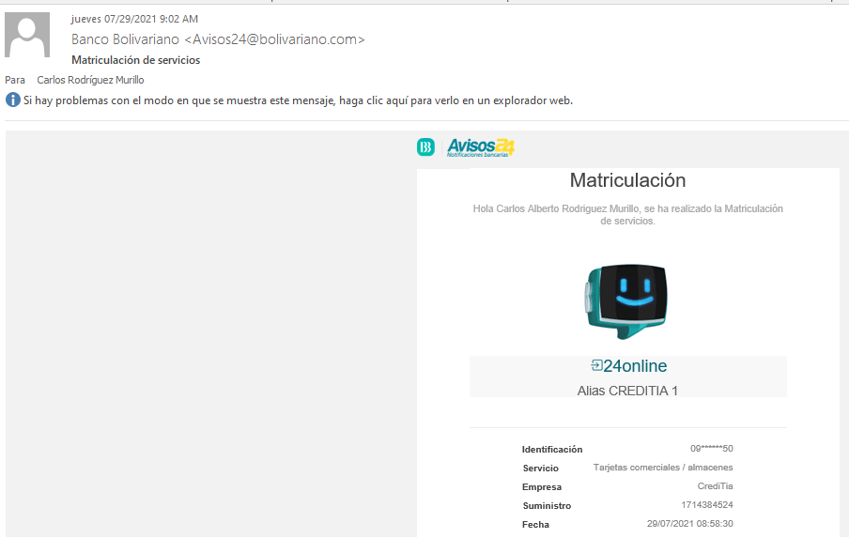
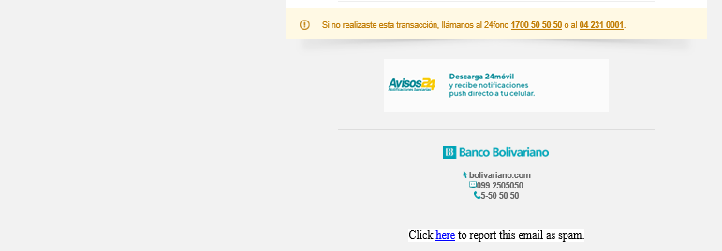

Matriculación de identificación con softtoken
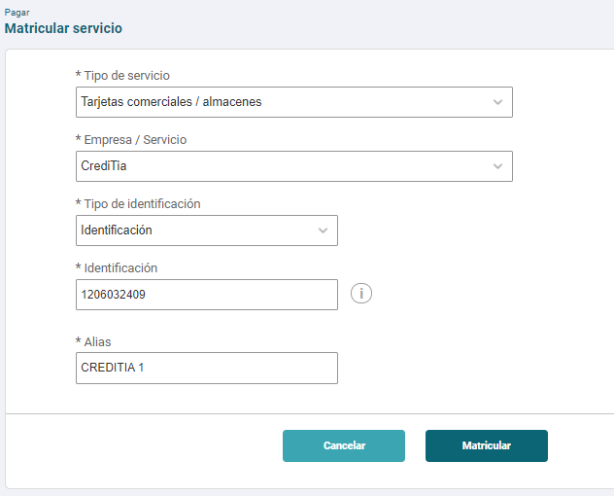
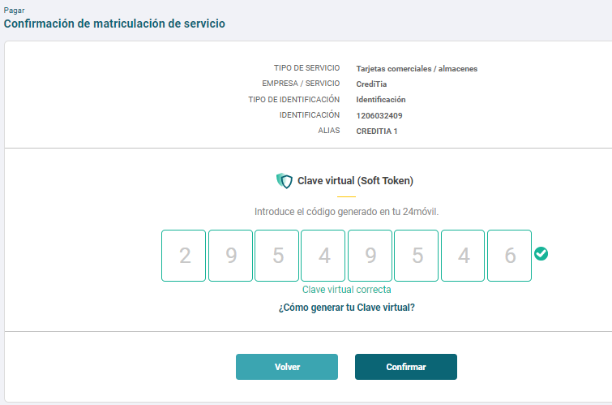

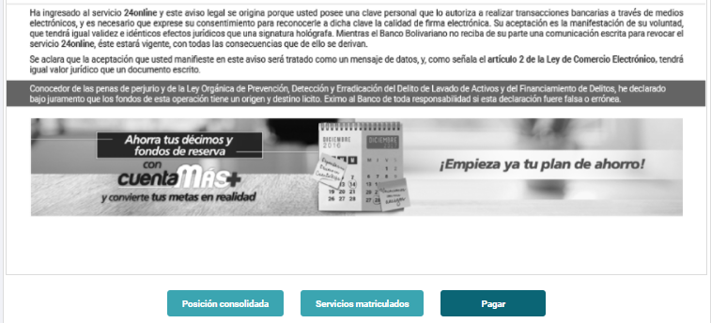

 | Exportar en PDF el comprobante de matriculación: |  | Imprimir comprobante de matriculación:
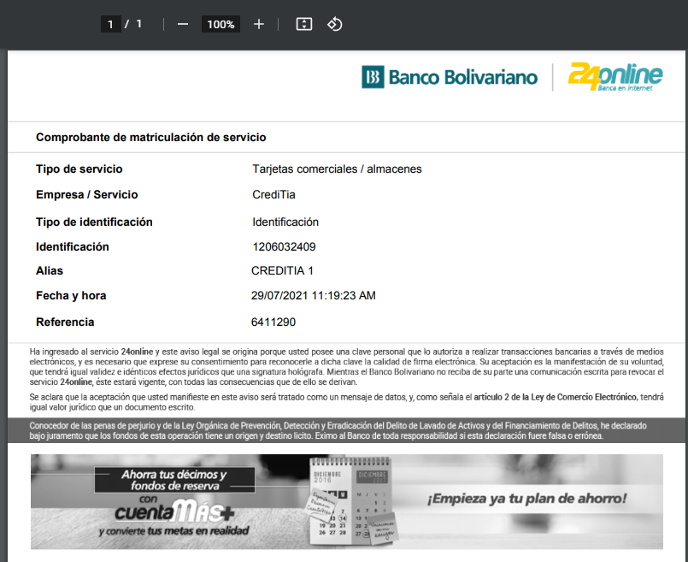
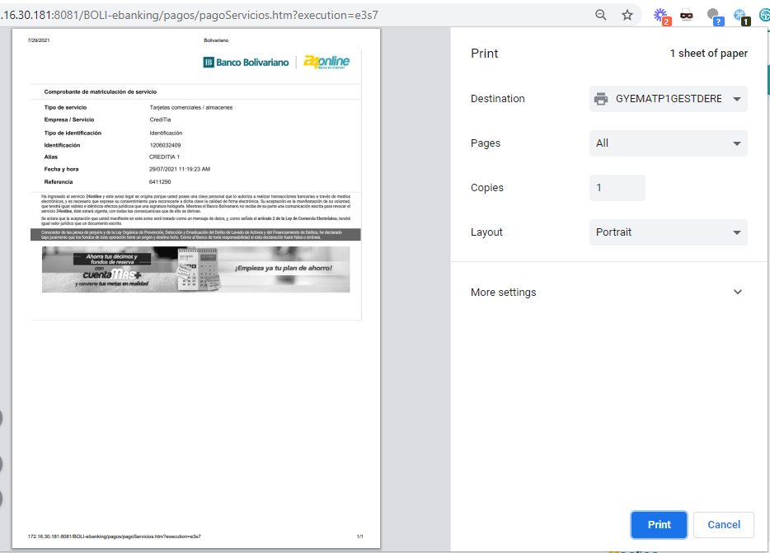

 | Se genera la notificación de la matriculación al correo electrónico:

Anexo 4
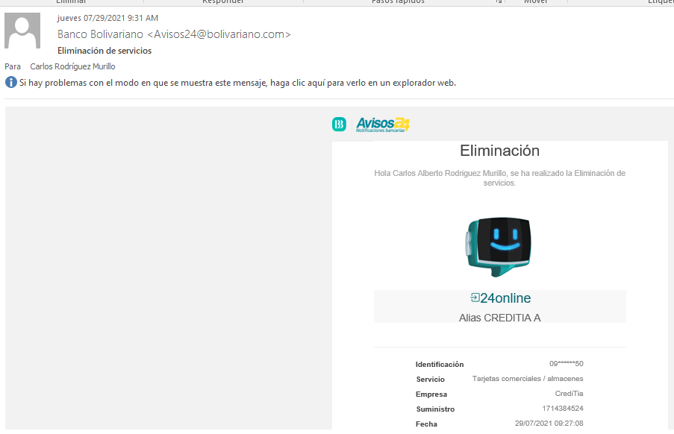
Se trata de matricular un alias ya registrado |  | Se trata de matricular una identificación ya registrado
El sistema debe mostrar mensaje de error «Alias ya se encuentra matriculado anteriormente». |  | El sistema debe mostrar mensaje de error «Identificación ya se encuentra matriculado anteriormente».
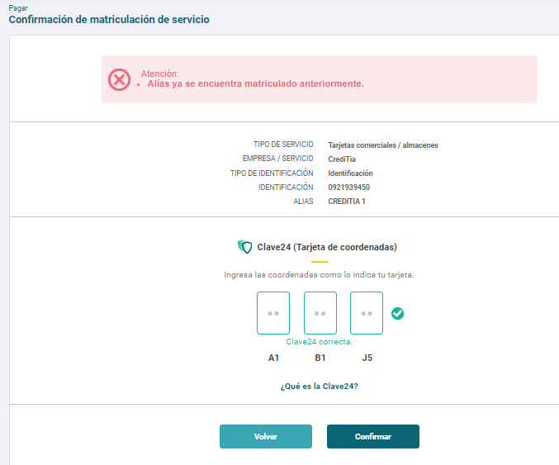
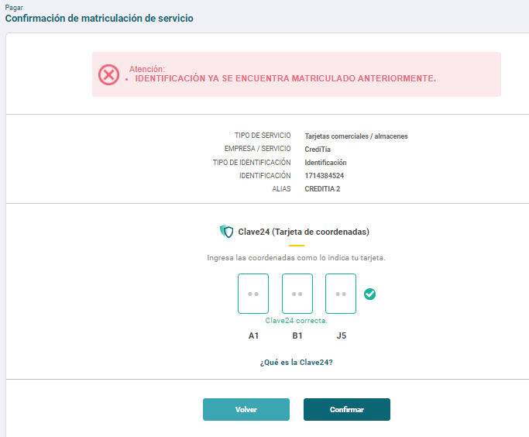

Modificar alias matriculado.
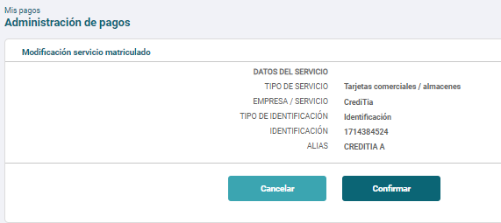
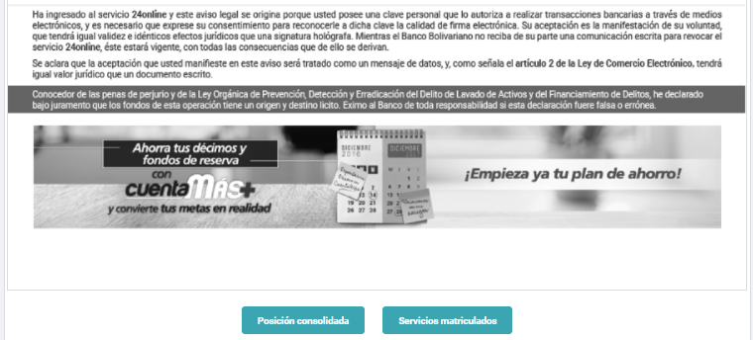
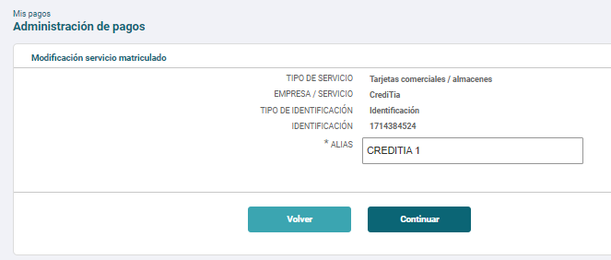
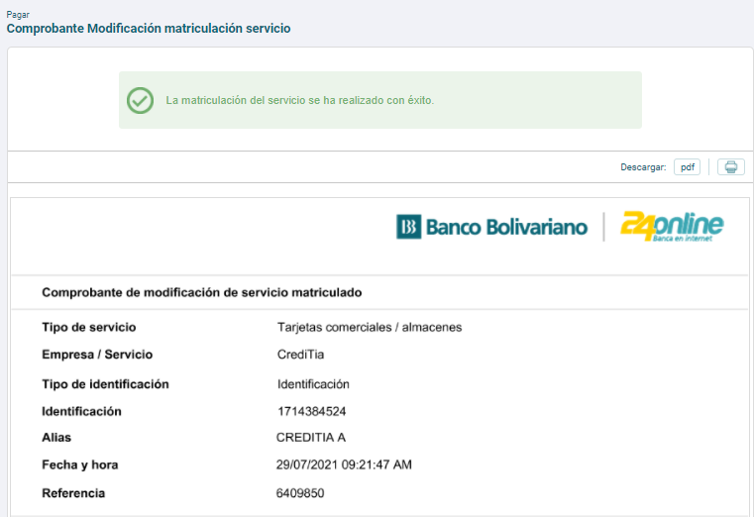

 | Se genera notificación de modificación de alias al correo electrónico:


Eliminar identificación matriculada.

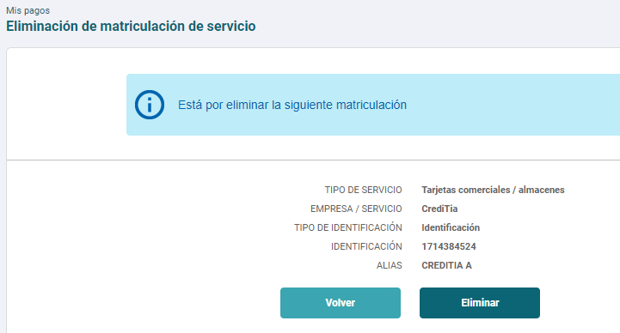
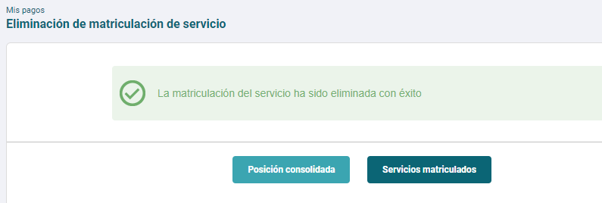

 | Se genera notificación de modificación de alias al correo electrónico:

Anexo 5
Consulta de identificación con deuda:
El sistema muestra valor a pagar, mínimo a pagar, nombre del cliente y fecha de vencimiento.
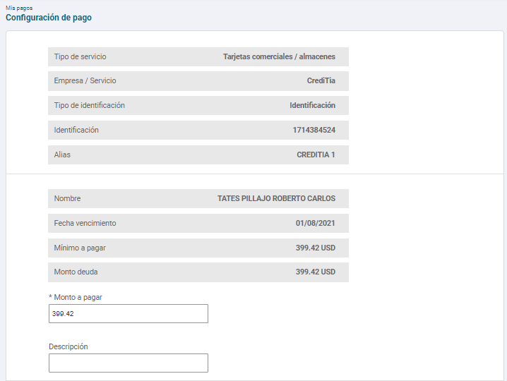

Consulta de identificación sin deuda:
El sistema mostrará mensaje «No tiene deuda pendiente».
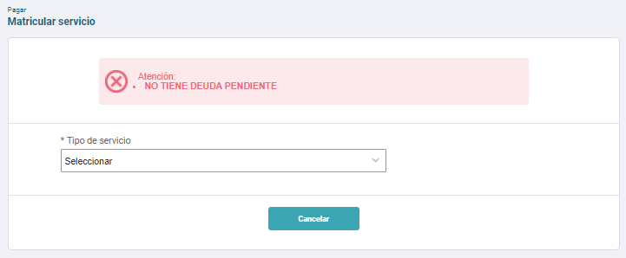

Consulta de identificación no válida:
El sistema mostrará mensaje «No hay cliente asociado a este número de identificación».

Avances GAP
Resumen de Avances de Pruebas - Vista para Testing

ESTATUS DE PRUEBAS
Estatus de Prueba
Total de Casos de Prueba Iniciales | 15
Casos de Prueba Exitosos | 15
Casos de Prueba Fallidos | 0
Casos de Prueba Pendientes | 0
Cobertura en Pruebas | 100 %
Pendiente | 0%

Cobertura de Prueba

